Vragenlijst
Algemene vragenlijst

 |  | Project: | Intelligente Camera’s - TN 521028
 |  | Datum:
 |  | Versie:
 |  | Gegadigde:

Nr | Document | Paragraaf / Eis - Bepaling | Vraag Gegadigde | Definitief antwoord | Datum vraag-stelling | Gewijzigd document
1 | Programma van Eisen | H4 Eisen, O1 | Indien het onmogelijk is om treinsamenstelling betrouwbaar te bepalen zonder sensoren in het spoor, kan dan bijvoorbeeld gebruik gemaakt worden van de UniAS wiel sensor? | ProRail beoogt de treinsamenstelling vast te stellen door middel van cameratechnologie in combinatie met data-analyse. Het toepassen van aanvullende sensortechnologie is toegestaan, mits deze geen installatie in of aan het spoor vereist. Zie tevens de nadere toelichting bij O1. | 2026-02-13
2 | Programma van Eisen | H4, O1.4 | Geschreven wordt 'UIC-nummer (is subset van containercode)'. Hoe moet dit geinterpreteerd worden? Het UIC nummer is 12 karakters. De container code (ISO 6346) is 11 karakters waarvan de eerste 4 letters, de laatste 7 cijfers. Het UIC nummer is geen subset van de containercode. Maar hoe moet dit wel gelezen worden? | Bedoeld wordt dat de identificatie zodanig dient plaats te vinden dat per wagon kan worden vastgesteld welke container(s) zich daarop bevinden. Met andere woorden: wagon en eventueel daarop aanwezige container(s) moeten eenduidig aan elkaar gerelateerd kunnen worden op basis van de verkregen beeld- en/of sensordata. | 2026-02-13
3 | Programma van Eisen | H4, O4.2.1 | De eis is dat er wit licht gebruikt moet worden. Betekent dat er geen infrarood licht gebruikt mag worden voor het belichten van de trein? | Wit licht is vereist om de op te leveren beelden in kleur te kunnen aanleveren. Indien aanvullend infrarood (IR) wordt toegepast ter verbetering van de detectie, is dit toegestaan, mits wordt voldaan aan dezelfde voorwaarden ten aanzien van installatie zoals eerder gesteld. | 2026-02-13
4 | Programma van Eisen | H4, O4.2.1 | De eis is dat lichtsterkte maximaal 625 cd is en toegestane marge hierop 5%. Aangenomen wordt dat de lichtbron een constante lichtsterkte heeft en niet mag worden uitgevoerd als stroboscooplamp met een gemiddelde lichtsterkte in de tijd van 625 Cd. Klopt dat? M.a.w. klopt het dat de maximaal optredende lichtsterkte op ieder moment begrensd is op 625 candela (+-5%)? | Dat klopt. | 2026-02-13
5 | Leidraad V2.0 | 3.2 | De test staat 1 week na voorlopige gunning gepland. Dit is te kort voor opdrachtnemers die nog assembkag- en configuratiewerk aan het systeem moeten uitvoeren. Feitelijk kunnen alleen partijen met een pasklare oplossing op de plank hieraan meedoen. Dit zullen er maar weining zijn. Is ProRail bereid om de voorbereidingstijd te verlengen naar 2 maanden, om zo meer partijen toe te laten en concurrentie mogelijk te maken? | Tussen de voorlopige gunningsbeslissing en de uitvoering van de kwaliteitstest is een relatief korte periode voorzien. ProRail gaat ervan uit dat de camera gedurende deze fase tijdelijk op een aanhanger kan worden geplaatst. Na afronding van de kwaliteitstest volgt de definitieve gunning. Aansluitend worden nadere afspraken gemaakt over de definitieve installatie, waarbij rekening wordt gehouden met de beschikbare buitendienststellingen. Indien de Leverancier een alternatieve visie heeft op de inrichting of uitvoering van de kwaliteitstest, kan hij dit gemotiveerd aangeven in zijn inschrijving. | 2026-02-17
6 | Leidraad V2.0 | 4.5 | Bij geschiktheidseis 1 staat: "...in een Spoorse omgeving of vergelijkbare kritische infrastructuur". Mag dit ook een locatie op/langs een provinciale of rijksweg zijn? | Een locatie op of langs een provinciale weg of rijksweg kan als “vergelijkbare kritische infrastructuur” worden aangemerkt, mits sprake is van aantoonbaar vergelijkbare eisen ten aanzien van veiligheid, beschikbaarheid en continuïteit. Het is aan de inschrijver om in de referentie gemotiveerd en concreet te onderbouwen dat aan deze vergelijkbaarheid is voldaan. | 2026-02-17
7 | Leidraad V2.0 | 5.3 | De punten voor de Inschrijfprijs worden toegekend op basis van de formule als genoemd in paragraaf 5.2.2. In 5.2.2. staat geen formule. Kunt u deze nog tevoegen? | In paragraaf 5.2.2 is toegelicht op welke wijze de inschrijfprijs wordt bepaald op basis van het prijzenblad. Ter verduidelijking is de betreffende passage in de leidraad aangepast. Inschrijvers worden verzocht de aangepaste versie van de leidraad te raadplegen en bij hun inschrijving van deze versie uit te gaan. | 2026-02-17 | Liedraad
8 | Leidraad V2.0 | 4.5 | Eis 4 14001: mag er i.p.v. een certificaat ook een door de directie goedgekeurd milieubeleidsplan worden ingediend, dat overeenkomt met de 14001 richtlijnen? | Zie de voorwaarden zoals opgenomen in de Leidraad. Het milieumanagementsysteem dient te zijn voorzien van een managementverklaring waaruit blijkt dat het systeem daadwerkelijk wordt toegepast. Daarnaast dient het systeem extern en aantoonbaar te zijn geaudit. Een geldig ISO 14001-certificaat wordt geaccepteerd, alsmede een gelijkwaardig certificaat afgegeven door een daartoe bevoegde instelling binnen de Europese Unie, zulks ter beoordeling van ProRail. Het toepassingsgebied van het certificaat dan wel de onderliggende bewijsstukken dient aantoonbaar betrekking te hebben op de uitgevraagde scope. Overeenkomstig artikel 2.96 lid 2 Aanbestedingswet aanvaardt ProRail andere passende bewijsmiddelen, mits daarmee wordt aangetoond dat wordt voldaan aan gelijkwaardige eisen. Als gelijkwaardig aan een ISO 14001-certificaat accepteert ProRail een handboek of beschrijving van het milieumanagementsysteem, mits de ondernemer met een transitietabel aantoont dat het systeem voldoet aan de eisen van NEN-EN-ISO 14001. In dat geval dient tevens: een managementverklaring te worden overgelegd waaruit blijkt dat het systeem daadwerkelijk wordt nageleefd en toegepast; en te worden aangetoond dat het systeem extern en aantoonbaar is geaudit. | 2026-02-17
9 | Leidraad V2.0 | 5.3 | Begrijpen wij goed dat Inschrijver D in dit voorbeeld met de laagste evaluatieprijs de winnaar is? | Dit klopt. | 2026-02-17
10 | Leidraad V2.0 | 5.3 | In de tabel met puntentoekenning staat in de onderste rij G5. Dit gunningscriterium bestaat toch niet? | De vermelding “G5” in de onderste rij is onjuist. De leidraad is hierop aangepast; inschrijvers worden verzocht de aangepaste versie te raadplegen. | 2026-02-17
11 | PvE Totaalsysteem Smart camerasysteem v11 | 2.1 | Aanleg van het systeem: begrijpen we goed dat het plaatsingsprogramma moet worden overlegd aan de aannemer, maar de de plaatsing van het systeem door opdrachtnemer wordt uitgevoerd? | Dit is juist. De aannemer dient de noodzakelijke voorbereidende werkzaamheden uit te voeren, waaronder bijvoorbeeld het plaatsen van een Stelconplaat en het realiseren van een passende stroomvoorziening op de betreffende locatie. | 2026-02-17
12 | PvE Totaalsysteem Smart camerasysteem v11 | Eis S1 | Kan opdrachtgever misschien een aantal foto's beschikbaar stellen van te registreren locomotieven en wagons? | ProRail gaat ervan uit dat de leverancier beschikt over eigen beeldmateriaal. Hiermee wordt tevens beoogd eventuele discussie over de kwaliteit van door ProRail aangeleverd beeldmateriaal te voorkomen. Het staat de leverancier vrij om zelf representatief beeldmateriaal te verzamelen en te gebruiken ten behoeve van zijn inschrijving. | 2026-02-17
13 | PvE Totaalsysteem Smart camerasysteem v11 | Eis O1.4 | Mag het detectiesysteem naast camera's ook gebruik maken van andere sensoren? | De Leverancier is verantwoordelijk voor de samenstelling en inrichting van de aangeboden oplossing. Indien voor een correcte werking conform het Programma van Eisen aanvullende sensoren noodzakelijk zijn, is het aan de Leverancier om deze in zijn aanbieding op te nemen. | 2026-02-17
14 | PvE Totaalsysteem Smart camerasysteem v11 | Eis O2.12 | Uw toelichting bij eis O2.12 is: In de meeste gevallen gaat het om het spoor direct naast de camera. Echter, bij een opstelling van camerasystemen aan beide kanten van een bundel van twee sporen dienen alle passages op deze sporen toegewezen te worden aan het spoor waarop de passage plaatsvindt. Hierbij mag elke passage slechts éénmaal doorgestuurd worden. Er dient ook rekening gehouden te worden met situaties waarbij op hetzelfde moment op beide sporen een passage plaatsvindt, zowel in dezelfde als in tegengestelde richting van elkaar. Vraag: kunt u de situatie "opstelling van camerasystemen aan beide kanten van een bundel van twee sporen" nader toelichten, en liest verduidelijken met een illustratie? | 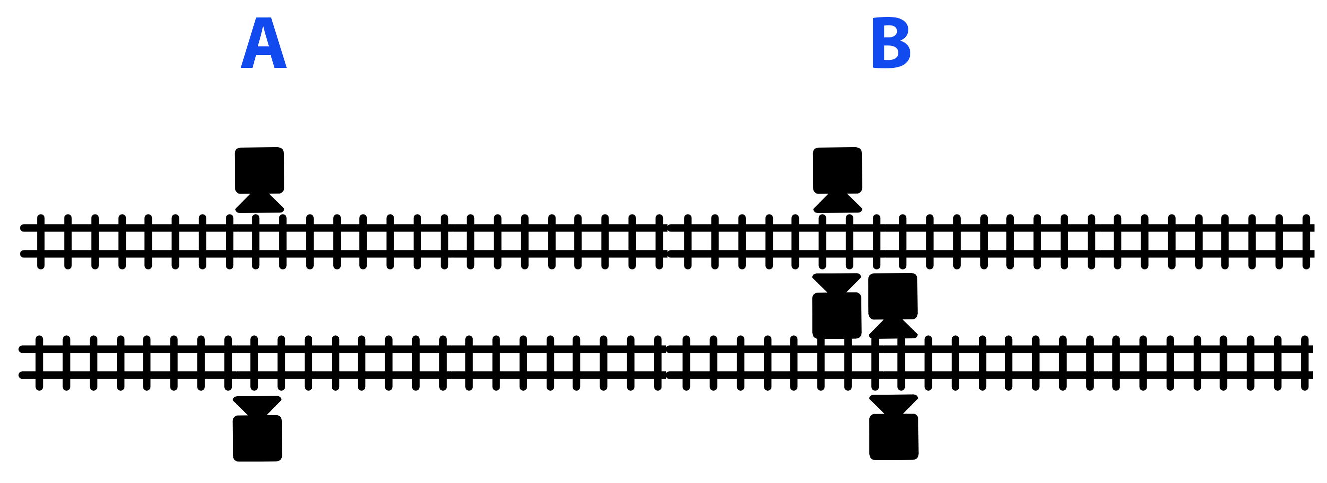 "De keuze van de Leverancier om aan één of beide zijden van het spoor een camerainstallatie te plaatsen, dus 2 of 4 installaties bij een bundel van sporen ligt geheel bij de Leverancier. Als de Leverancier de keuze maakt om bij een bundel sporen twee camera-systemen te plaatsen, dan verwacht ProRail bij een gelijktijdige passage dat de Leverancier twee registraties doorgeeft. Wanneer de situatie is dat een geplaatste camera óók zicht heeft op achterliggende sporen, dient voorkomen te worden dat hier ook metingen op plaatsvinden. In bijgaand plaatje is dat mogelijk het geval in situatie A, waarbij beide camera's zicht hebben op het achterliggende spoor. Wanneer voor optimale detectie 2 camera's aan beide zijden van het spoor nodig zijn, situatie B, dan speelt dit risico ook. Overigens: lampen van tegenover elkaar geplaatste camera's dienen elkaar niet nadelig te beïnvloeden." | 2026-02-17
15 | PvE Totaalsysteem Smart camerasysteem v11 | Eis O2.13 | Kunt u bij eis O2.13 aangeven met hoeveel passages (aantal locomotieven en wagons) per etmaal we rekening moeten houden? | Het aantal passages zal per emplacement sterk uiteenlopen. Op andere emplacementen varieert dit, met gemiddelde aantallen van circa 10 tot 100 passages per dag. | 2026-02-17
16 | PvE Totaalsysteem Smart camerasysteem v11 | Eis O4 | Op welke minimum afstand van het te registreren spoor mag het systeem geplaatst worden? | 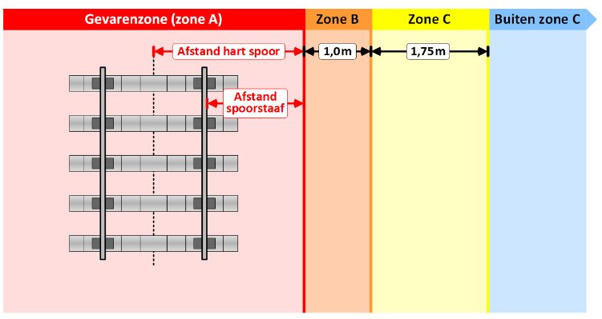 De minimale afstand is die van Zone B in het Profiel van Vrije Ruimte (PVR). Precieze afstanden worden per positie doorgegeven als voorbereidende werkzaamheden zijn afgerond. Houd rekening met minimaal 160 cm van het hart van het spoor. De Stelcon plaat wordt geplaatst zo dicht mogelijk bij rand van Zone B. | 2026-02-17
17 | PvE Totaalsysteem Smart camerasysteem v11 | Eis O3.4 | Is er al een specificatie van deze API? | Nee, er is op dit moment nog geen nadere specificatie beschikbaar. | 2026-02-17
18 | PvE Totaalsysteem Smart camerasysteem v11 | EisO4.2.2 | Waarom de toevoeging in deze eis "aan beide zijden van het spoor"? Als de camera alleen aan één zijde van het spoor wordt opgesteld, dan hoeven de lampen toch ook alleen aan die zijde te staan? | Klopt.Zie antwoord vraag 14 | 2026-02-17
19 | PvE Totaalsysteem Smart camerasysteem v11 | Eis O4.2.5 | Kan ProRail een triggersignaal aanleveren dat gebruikt kan worden om de lamp aan te schakelen? Of moet deze door het te leveren systeem getriggerd worden? | Het triggersignaal moet door het te leveren systeem geleverd worden. | 2026-02-17
20 | PvE Totaalsysteem Smart camerasysteem v11 | Eis A8 | In deze eis wordt verwezen naar "Informatiebeveiligingsbeleid en -eisen voor leveranciersrelaties, versie 1.94". Kunt u dit document beschikbaar stellen? Bij het bestek is een ander document opgenomen: IBB-1.6 Eisen Informatieveiligheid aan de Ondernemer 1.2.docx. | Deze bijlage is toegevoegd. | 2026-02-17

